Bai01
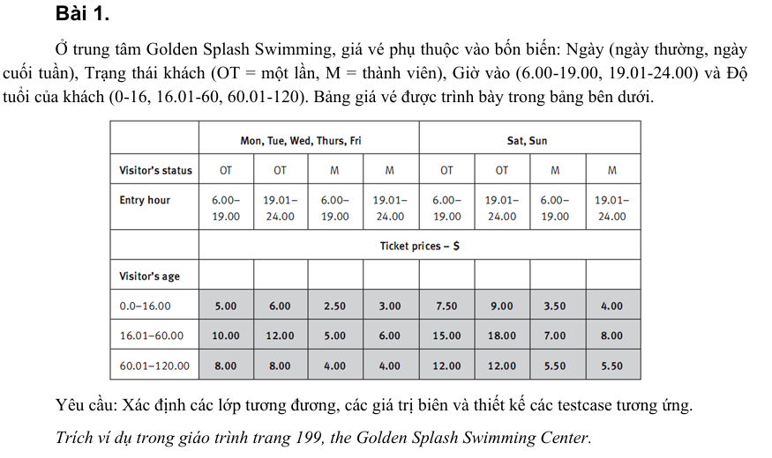
Conditions | Valid Partition | Invalid Partition | Valid Boundary | Invalid Boudary
Ngày (Day of week) | {Mon,Tue,Wed,Thurs,Fri} | Ï{Mon,Tue,Wed,Thurs,Fri,Sat,Sun}
 | {Sat,Sun} | Để trống
Trạng thái khách (Visitor's status ) | {OT} | Ï{OT,M}
 | {M} | Để trống
Giờ vào (Entry hour) | [6.00,19.00] | <6.00 | 6.00 | 5.59
 | [19.01,24.00] | >24.00 | 19.00 | 0.01
 |  | Chuỗi | 19.01
 |  | Để trống | 24.00
Độ tuổi của khách (Visitor's age) | [0.0,16.00] | <0.0 | 0.0 | -0.01
 | [16.01,60.00] | >120.0 | 16.00 | 120.01
 | [60.01,120.00] | Chuỗi | 16.01
 |  | Để trống | 60.00
 |  |  | 60.01
 |  |  | 120.00
Giá vé (Ticket prices) | 5.00
 | 6.00
 | 2.50
 | 3.00
 | 7.50
 | 9.00
 | 3.50
 | 4.00
 | 10.00
 | 12.00
 | 5.00
 | 6.00
 | 15.00
 | 18.00
 | 7.00
 | 8.00
 | 8.00
 | 4.00
 | 12.00
 | 5.50

Test case type | Test case no | Input |  |  |  | Test case results
 |  | Day of week | Visitor's status | Entry hour | Visitor's age
For Valid Partition | 1 | Mon | OT | 15.56 | 14.5 | 5.00
 | 2 | Tue | OT | 23.45 | 14.5 | 6.00
 | 3 | Wed | M | 8.32 | 14.5 | 2.50
 | 4 | Thurs | M | 20.45 | 14.5 | 3.00
 | 5 | Sat | OT | 11.47 | 14.5 | 7.50
 | 6 | Sun | OT | 23.57 | 14.5 | 9.00
 | 7 | Sat | M | 9.32 | 14.5 | 3.50
 | 8 | Sun | M | 20.34 | 14.5 | 4.00
 | 9 | Fri | OT | 10.12 | 57.8 | 10.00
 | 10 | Mon | OT | 22.12 | 57.8 | 12.00
 | 11 | Tue | M | 13.45 | 57.8 | 5.00
 | 12 | Wed | M | 23.14 | 57.8 | 6.00
 | 13 | Sat | OT | 10.56 | 57.8 | 15.00
 | 14 | Sun | OT | 22.45 | 57.8 | 18.00
 | 15 | Sat | M | 10.56 | 57.8 | 7.00
 | 16 | Sun | M | 22.12 | 57.8 | 8.00
 | 17 | Mon | OT | 12.45 | 89.45 | 8.00
 | 18 | Tue | OT | 20.56 | 89.45 | 4.00
 | 19 | Sat | M | 14.41 | 89.45 | 12.00
 | 20 | Sun | M | 19.23 | 89.45 | 5.50
For Invalid Partition(Input) | 1 | Holiday | OT | 20.5 | 66.0 | Lỗi: "Ngày không hợp lệ. Vui lòng nhập từ Mon–Sun."
 | 2 |  | OT | 20.5 | 66.0 | Lỗi: "Ngày không được bỏ trống."
 | 3 | Mon | VIP | 20.5 | 66.0 | Lỗi: "Trạng thái khách không hợp lệ. Chỉ chấp nhận OT hoặc M."
 | 4 | Mon |  | 20.5 | 66.0 | Lỗi: "Trạng thái khách không được bỏ trống."
 | 5 | Mon | OT | 4.5 | 66.0 | Lỗi: "Giờ vào không hợp lệ. Chỉ trong khoảng 06.00–24.00."
 | 6 | Mon | OT | 28 | 66.0 | Lỗi: "Giờ vào không hợp lệ. Chỉ trong khoảng 06.00–24.00."
 | 7 | Mon | OT | @@ | 66.0 | Lỗi: "Giờ vào phải là số hợp lệ (định dạng HH.MM)."
 | 8 | Mon | OT |  | 66.0 | Lỗi: "Không nhập giờ vào. Vui lòng nhập lại!"
 | 9 | Mon | OT | 20.5 | -2 | Lỗi: "Tuổi không hợp lệ. Tuổi phải ≥ 0."
 | 10 | Mon | OT | 20.5 | 160.5 | Lỗi: "Tuổi khách vượt quá giới hạn. Tuổi tối đa là 120."
 | 11 | Mon | OT | 20.5 | abcd | Lỗi: "Tuổi phải là số."
 | 12 | Mon | OT | 20.5 |  | Lỗi: "Không nhập tuổi. Vui lòng nhập lại!"
For Valid Boundary(Input) | 1 | Sat | M | 6.00 | 0.0 | $3.50
 | 2 | Sat | M | 19.00 | 16.00 | $3.50
 | 3 | Sat | M | 19.01 | 16.01 | $8.00
 | 4 | Sat | M | 19.01 | 60.00 | $8.00
 | 5 | Sat | M | 24.00 | 60.01 | $5.50
 | 6 | Sat | M | 24.00 | 120.0 | $5.50
For Invalid Boundary(Input) | 1 | Mon | OT | 5.59 | 0.00 | Lỗi: "Giờ vào không hợp lệ. Chỉ trong khoảng 06.00–24.00."
 | 2 | Tue | OT | 24.01 | 16.00 | Lỗi: "Giờ vào không hợp lệ. Chỉ trong khoảng 06.00–24.00."
 | 3 | Wed | OT | 19.01 | 0.01 | Lỗi: "Tuổi khách không hợp lệ. Tuổi phải ≥ 0 hoặc theo nhóm 0–16, 16.01–60, 60.01–120."
 | 4 | Thu | OT | 24.00 | 120.01 | Lỗi: "Tuổi khách vượt quá giới hạn. Tuổi tối đa là 120."

Bai02
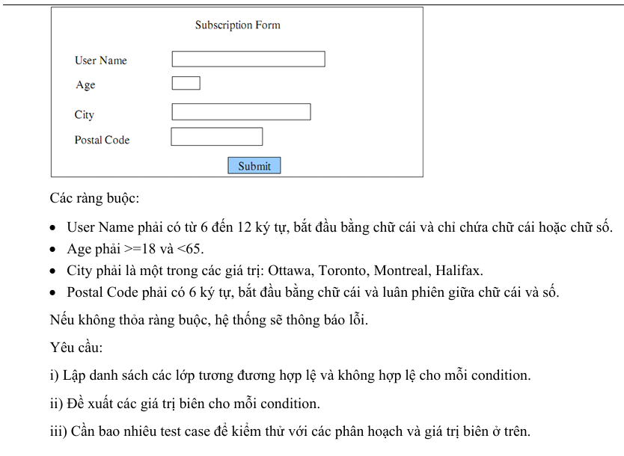
Conditions | Valid Partition | Invalid Partition | Valid Boundary | Invalid Boudary
User name | từ 6-12 ký tự, bắt đầu bằng chữ cái và chỉ chứa chữ cái hoặc số | <6 ký tự | 6 ký tự, bắt đầu bằng chữ cái và chỉ chứa chữ cái hoặc số | 5 ký tự
 |  | >12 ký tự | 12 ký tự, bắt đầu bằng chữ cái và chỉ chứa chữ cái hoặc số | 13 ký tự
 |  | Không bắt đầu bằng chữ cái
 |  | Có chứa khác chữ cái và số
 |  | Bỏ trống
Age | [18, 64] | <18 | 18 | 17
 |  | >64 | 64 | 65
 |  | Bỏ trống
 |  | Số thực
 |  | Không phải là số
City | ϵ{Ottawa, Toronto, Montreal, Halifax} | Ï{Ottawa, Toronto, Montreal, Halifax}
 |  | Bỏ trống
Postal Code | 6 ký tự, bắt đầu bằng chữ cái và luân phiên giữa chữ cái và số | < 6 ký tự |  | 5 ký tự
 |  | > 6 ký tự |  | 7 ký tự
 |  | Không bắt đầu bằng chữ cái
 |  | Không luân phiên giữa chữ cái và số
 |  | Bỏ trống

Test case type | Test case no | Input |  |  |  | Test case results
 |  | User name | Age | City | Postal Code
For Valid Partition | 1 | ThienThien | 21 | Ottawa | a0b1c2 | Xem đặc tả
For Invalid Partition | 1 | Thien | 21 | Ottawa | a0b1c2 | Lỗi: "User name phải từ 6 ký tự trở lên "
 | 2 | ThienThienABCDE | 21 | Ottawa | a0b1c2 | Lỗi: "User name không được vượt quá 12 ký tự"
 | 3 | !ThienThien | 21 | Ottawa | a0b1c2 | Lỗi: "User name phải bắt đầu bằng chữ cái và luân phiên giữa chữ cái và số"
 | 4 | ThienThien!@ | 21 | Ottawa | a0b1c3 | Lỗi: "User name không được chứa các ký tự đặc biệt"
 | 5 |  | 21 | Ottawa | a0b1c2 | Lỗi: "User name không được bỏ trống"
 | 6 | ThienThien | 09 | Ottawa | a0b1c2 | Lỗi: "Age phải lớn hơn hoặc bằng 18"
 | 7 | ThienThien | 80 | Ottawa | a0b1c2 | Lỗi: "Age phải nhỏ hơn 65"
 | 8 | ThienThien |  | Ottawa | a0b1c2 | Lỗi: "Age không được bỏ trống"
 | 9 | ThienThien | 25.5 | Ottawa | a0b1c2 | Lỗi: "Age phải là số nguyên dương hợp lệ"
 | 10 | ThienThien | abc | Ottawa | a0b1c2 | Lỗi: "Age phải là số nguyên dương hợp lệ"
 | 11 | ThienThien | 21 | ABCD | a0b1c2 | Lỗi: "City phải là các thành phố sau (Ottawa, Toronto, Montreal, Halifax)"
 | 12 | ThienThien | 21 |  | a0b1c3 | Lỗi: "City không được bỏ trống"
 | 13 | ThienThien | 21 | Ottawa | a0 | Lỗi: "Postal Code phải đủ 6 ký tự, bắt đầu bằng chữ cái và luân phiên giữa chữ cái hoặc số"
 | 14 | ThienThien | 21 | Ottawa | a0b1c2d3 | Lỗi: "Postal Code phải đủ 6 ký tự, bắt đầu bằng chữ cái và luân phiên giữa chữ cái hoặc số"
 | 15 | ThienThien | 21 | Ottawa | 0ab1c2 | Lỗi: "Postal Code phải đủ 6 ký tự, bắt đầu bằng chữ cái và luân phiên giữa chữ cái hoặc số"
 | 16 | ThienThien | 21 | Toronto | aa1b2c | Lỗi: "Postal Code phải đủ 6 ký tự, bắt đầu bằng chữ cái và luân phiên giữa chữ cái hoặc số"
 | 17 | ThienThien | 21 | Toronto |  | Lỗi: "Postal Code không được bỏ trống"
For Valid Boundary | 1 | ThienT | 18 | Montreal | a0b1c2 | Xem đặc tả
 | 2 | ThienThienTH | 64 | Montreal | a0b1c2 | Xem đặc tả
For Invalid Boundary | 1 | Thien | 21 | Halifax | a0b1c2 | Lỗi: "User name phải từ 6 ký tự trở lên "
 | 2 | ThienThienTHT | 21 | Halifax | a0b1c2 | Lỗi: "User name không được vượt quá 12 ký tự"
 | 3 | ThienThien | 17 | Halifax | a0b1c2 | Lỗi: "Age phải lớn hơn hoặc bằng 18"
 | 4 | ThienThien | 65 | Halifax | a0b1c2 | Lỗi: "Age phải nhỏ hơn 65"
 | 5 | ThienThien | 21 | Halifax | a1b2c | Lỗi: "Postal Code phải đủ 6 ký tự, bắt đầu bằng chữ cái và luân phiên giữa chữ cái hoặc số"
 | 6 | ThienThien | 21 | Halifax | a1b2c3a | Lỗi: "Postal Code phải đủ 6 ký tự, bắt đầu bằng chữ cái và luân phiên giữa chữ cái hoặc số"

Bai03
Conditions | Valid Partition | Invalid Partition | Valid Boundary | Invalid Boudary
num | Là số nguyên tố thuộc [0, 1000] | <0 | 0 | -1
 | Không là số nguyên tố thuộc [0, 1000] | > 1000 | 1000 | 1001
 |  | Số thực | 1
 |  | Chuỗi | 2
 |  | Bỏ trống | 3
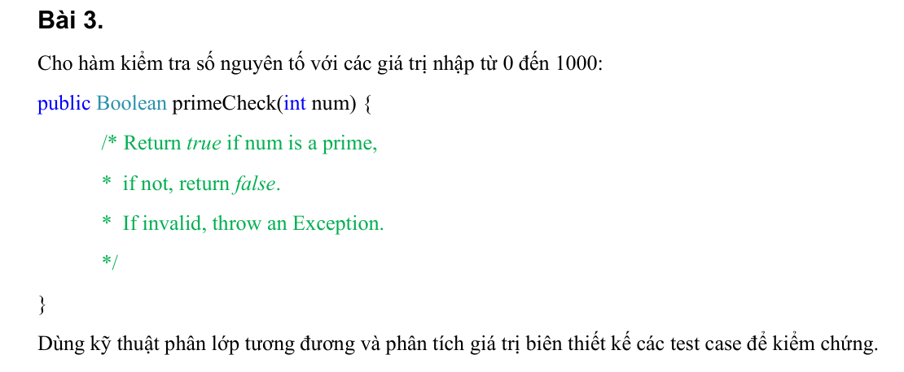

Test case type | Test case no | Input num | Test case results
For Valid Partition | 1 | 5 | TRUE
 | 2 | 6 | FALSE
For Invalid Partition | 1 | -5 | Exception
 | 2 | 2000 | Exception
 | 3 | 5.5 | Exception
 | 4 | abc | Exception
 | 5 |  | Exception
For Valid Boundary | 1 | 0 | FALSE
 | 2 | 1000 | FALSE
 | 3 | 1 | FALSE
 | 4 | 2 | TRUE
 | 5 | 3 | FALSE
For Invalid Boundary | 1 | -1 | Exception
 | 2 | 1001 | Exception

Bai04
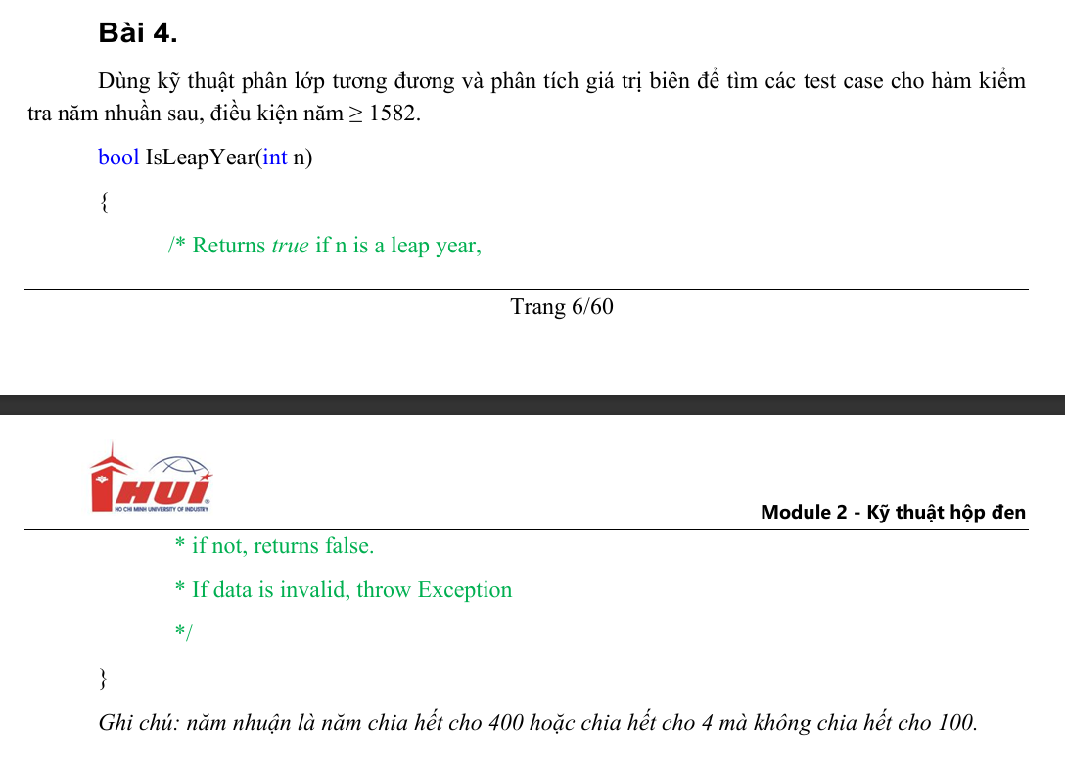
Conditions | Valid Partition | Invalid Partition | Valid Boundary | Invalid Boudary
n | ≥1582 và chia hết cho 400 | < 1582 | 1582 | 1581
 | ≥1582 và chia hết cho 4 nhưng không chia hết cho 100 | Chuỗi
 | ≥1582 và không là năm nhuận | Số thực
 |  | Bỏ trống

Test case type | Test case no | Input num | Test case results
For Valid Partition | 1 | 2000 | TRUE
 | 2 | 2024 | TRUE
 | 3 | 2025 | FALSE
For Invalid Partition | 1 | 1021 | Exception
 | 2 | abcd | Exception
 | 3 | 2021.55 | Exception
 | 4 |  | Exception
For Valid Boundary | 1 | 1582 | FALSE
For Invalid Boundary | 1 | 1581 | Exception

Bai05
Conditions | Valid Partition | Invalid Partition | Valid Boundary | Invalid Boudary
sbin | Chuỗi sbin chỉ gồm các giá trị 0 và 1 | Chuỗi sbin chứa các ký tự khác 0 và 1 | 0000 | -1
 |  | Bỏ trống | 1111 | 1112

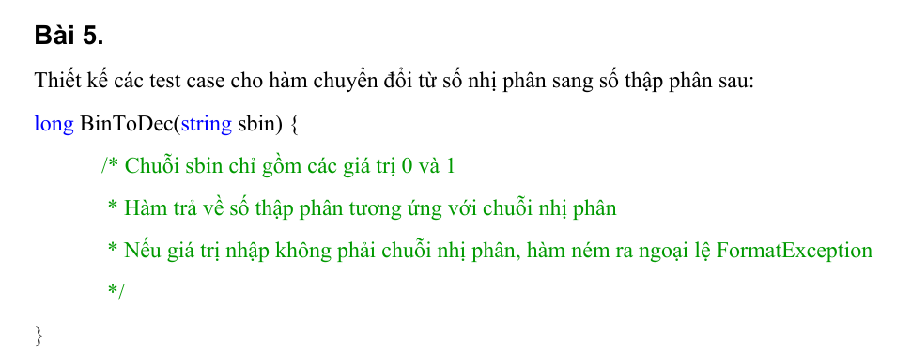
Test case type | Test case no | Input num | Test case results
For Valid Partition | 1 | 0001 | 1
For Invalid Partition | 1 | 10a1 | FormatException
 | 2 |  | FormatException
For Valid Boundary | 1 | 0000 | 0
 | 2 | 1111 | 15
For Invalid Boundary | 1 | -1 | FormatException
 | 2 | 1112 | FormatException

Bai06
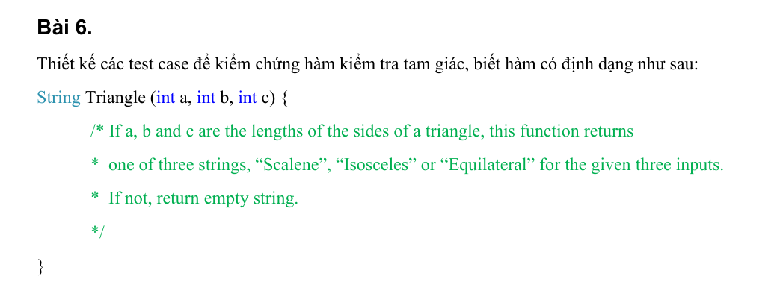
Conditions | Valid Partition | Invalid Partition | Valid Boundary | Invalid Boudary
a | >0 | <=0 | 1 | 0
b | >0 | <=0 | 1 | 0
c | >0 | <=0 | 1 | 0
"Scalene" (Tam giác thường) | a+b>c && b+c>a && a+c>b
"Isosceles"(Tam giác cân) | a=b && a≠c
 | b=c && b≠a
 | a=c && a≠b
"Equilateral"(Tam giác đều) | a=b=c
"" | (a+b <= c)
 | (b+c <= a)
 | (a+c <= b)

Test case type | Test case no | Input |  |  | Test case results
 |  | a | b | c
Scalene | 1 | 3 | 4 | 5 | "Scalene"
Isosceles | 1 | 4 | 4 | 6 | "Isosceles"
 | 2 | 5 | 3 | 3 | "Isosceles"
 | 3 | 2 | 5 | 2 | "Isosceles"
Equilateral | 1 | 3 | 3 | 3 | "Equilateral"
"" | 1 | 3 | 4 | 8 | ""
 | 2 | 10 | 3 | 5 | ""
 | 3 | 3 | 12 | 7 | ""
For Invalid Partition | 1 | -2 | 4 | 5 | ""
 | 2 | 3 | -6 | 4 | ""
 | 3 | 3 | 5 | -3 | ""
For Valid Boundary | 1 | 1 | 1 | 1 | "Equilateral"
For Invalid Boundary | 1 | 0 | 1 | 2 | ""
 | 2 | 1 | 0 | 2 | ""
 | 3 | 1 | 3 | 0 | ""

Bai08
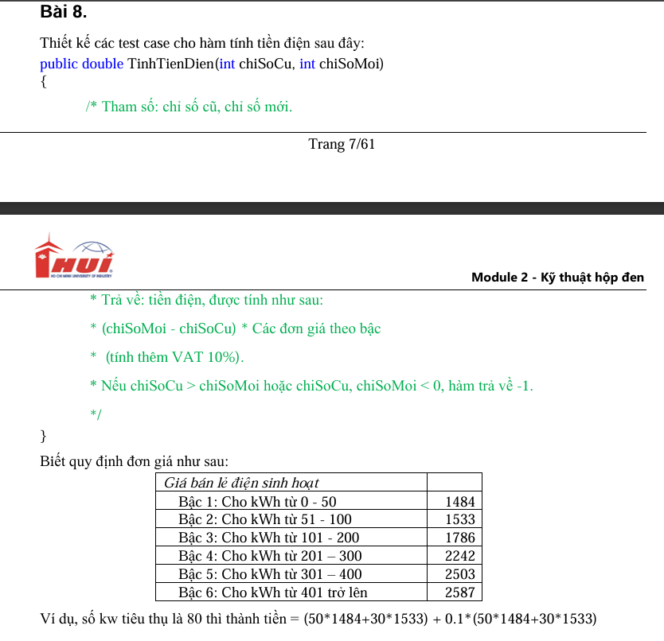
Conditions | Valid Partition | Invalid Partition | Valid Boundary | Invalid Boudary
chiSoCu | [0, chiSoMoi] | < 0 | 0 | -1
 |  | > chiSoMoi | chiSoMoi | chiSoMoi+1
chiSoCu | [chiSoCu, ∞) | < chiSoCu | chiSoCu | chiSoCu - 1
số kWh tiêu thụ (= chiSoMoi - chiSoCu) | Bậc 1: [0, 50] | < 0 | 0
 | Bậc 2: [51, 100] |  | 50
 | Bậc 3: [101, 200] |  | 51
 | Bậc 4: [201, 300] |  | 100
 | Bậc 5: [301, 400] |  | 101
 | Bậc 6: [401, ꝏ) |  | 200
 |  |  | 201
 |  |  | 300
 |  |  | 301
 |  |  | 400
 |  |  | 401

Test case type | Test case no | Input chiSoCu | Input chiSoMoi | số kW tiêu thụ | Test case results
For Valid Partition | 1 | 20 | 60 | 40 | 65,296
 | 2 | 10 | 70 | 60 | 98,483
 | 3 | 50 | 164 | 114 | 193,439
 | 4 | 200 | 450 | 250 | 485,705
 | 5 | 150 | 525 | 375 | 815,513
 | 6 | 300 | 834 | 534 | 1,265,669
For Invalid Partition | 1 | -10 | 50 | 60 | -1
 | 2 | 200 | 100 | -100 | -1
For Valid Boundary | 1 | 0 | 0 | 0 | 0
 | 2 | 0 | 50 | 50 | 81,620
 | 3 | 0 | 51 | 51 | 83,306
 | 4 | 100 | 200 | 100 | 165,935
 | 5 | 100 | 201 | 101 | 167,900
 | 6 | 100 | 300 | 200 | 362,395
 | 7 | 100 | 301 | 201 | 364,861
 | 8 | 100 | 400 | 300 | 609,015
 | 9 | 100 | 401 | 301 | 611,768
 | 10 | 100 | 500 | 400 | 884,345
 | 11 | 100 | 501 | 401 | 887,191
For Invalid Boundary | 1 | -1 | 3 | 4 | -1
 | 2 | 100 | 99 | -1 | -1

Bai09
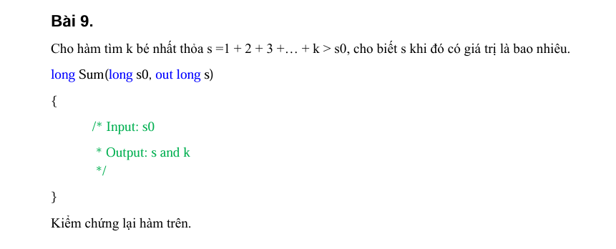
Conditions | Valid Partition | Invalid Partition | Valid Boundary | Invalid Boudary
s0 | > 0 | < 0 | 1 | 0
 |  | Chuỗi
 |  | Số thực
 |  | Để trống

Test case type | Test case no | Input s0 | Test case results
 |  |  | s | k
For Valid Partition | 1 | 5 | 6 | 3
For Invalid Partition | 1 | -8 | 0 | 0
 | 2 | abcd | null | null
 | 3 | 4.5 | null | null
 | 4 |  | null | null
For Valid Boundary | 1 | 1 | 3 | 2
For Invalid Boundary | 1 | 0 | null | null

Bai10
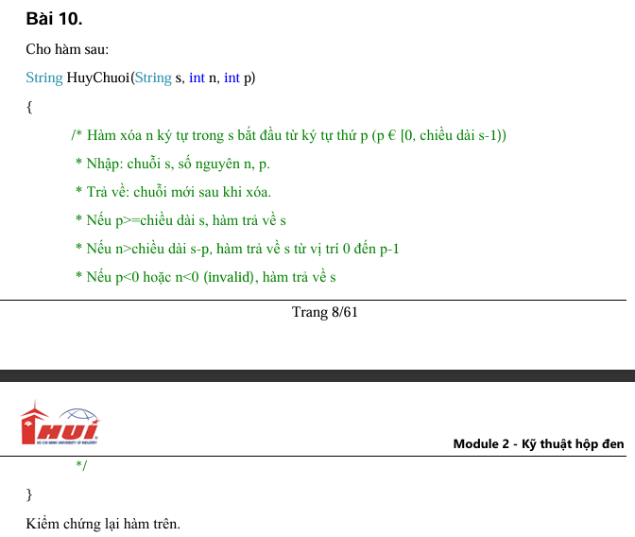
Conditions | Valid Partition | Invalid Partition | Valid Boundary | Invalid boundary
s | là chuỗi ký tự
p | p ϵ [0, length(s) - 1] | p ≥ length(s) | 0 | -1
 |  | p < 0 | length(s) - 1 | length(s)
n | n ϵ [0, length(s) - p] | n > ( length(s) - p ) | 0 | -1
 |  | n < 0 | length(s) - p | length(s) - p + 1

Test case type | Test case no | Input |  |  | Test case results
 |  | s | n | p
For Valid Partition | 1 | thien hihi | 3 | 2 | "thhihi"
For Invalid Partition | 1 | thien hihi | 3 | 20 | "thien hihi"
 | 2 | thien hihi | 3 | -5 | "thien hihi"
 | 3 | thien hihi | 20 | 1 | "t"
 | 4 | thien hihi | -4 | 1 | "thien hihi"
For Valid Boundary | 1 | thien hihi | 2 | 0 | "ien hihi"
 | 2 | thien hihi | 1 | 8 | "thien hi"
 | 3 | thien hihi | 0 | 5 | "thien hihi"
 | 4 | thien hihi | 4 | 5 | "thien"
For Invalid Boundary | 1 | thien hihi | 2 | -1 | "thien hihi"
 | 2 | thien hihi | 2 | 15 | "thien hihi"
 | 3 | thien hihi | -1 | 0 | "thien hihi"
 | 4 | thien hihi | 20 | 3 | "thi"

Bai11
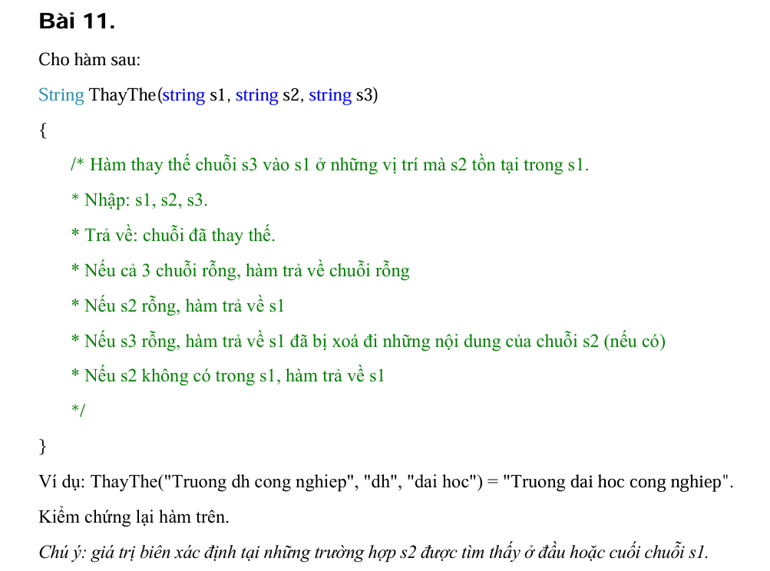
Conditions | Valid Partition | Invalid Partition | Valid Boundary | Invalid boundary
s1 | Chuỗi không rỗng | Chuỗi rỗng | s1 chứa s2 ở đầu
 |  |  | s1 chứa s2 ở cuối
s2 | Chuỗi con tồn tại trong s1 | Chuỗi rỗng
 |  | s2 không nằm trong s1
s3 | Chuỗi không rỗng | Chuỗi rỗng

Test case type | Test case no | Input |  |  | Test case results
 |  | s1 | s2 | s3
For Valid Partition | 1 | Truong dh Cong Nghiep | dh | dai hoc | Truong dai hoc Cong Nghiep
For Invalid Partition | 1 |  | ab | Tr | ""
 | 2 | Truong dh Cong Nghiep |  | Abc | Truong Cong Nghiep
 | 3 | Truong dh Cong Nghiep | dh |  | Truong Cong Nghiep
 | 4 | Truong dh Cong Nghiep | kt | Dai hoc | Truong Dai hoc Cong Nghiep
For Valid Boundary | 1 | abuong Dai hoc Cong Nghiep | ab | Tr | Truong Dai hoc Cong Nghiep
 | 2 | Truong Dai hoc Cong Nghiab | ab | ep | Truong Dai hoc Cong Nghiep
 | 6 | Truong dh Cong Nghiep | abc |  | Truong dh Cong Nghiep
s2 không có trong s1 | 8 | Truong Dai hoc Cong Nghiep | dh | Dai hoc | Truong Dai hoc Cong Nghiep

Bai12
Conditions | Valid Partition | Invalid Partition | Valid Boundary | Invalid boundary
Mảng a | Mảng có ≥1 phần tử | Mảng null | Mảng 1 phần tử
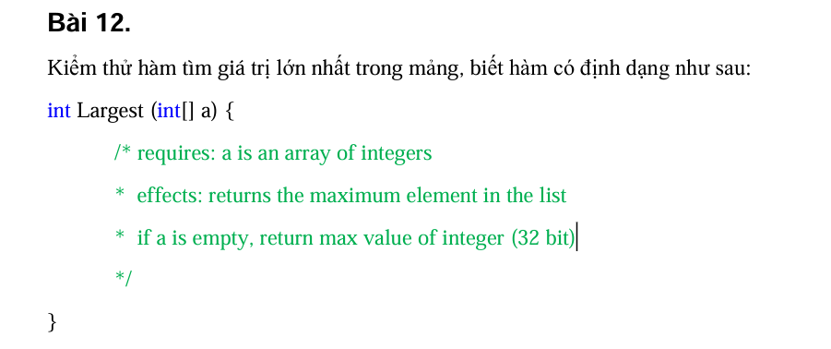

Test case type | Test case no | Input a[] | Test case results

For Valid Partition | 1 | [1,2,3] | 3
For Invalid Partition | 2 | null | Integer.MAX_VALUE
For Valid Boundary | 3 | [4] | 4

Bai13
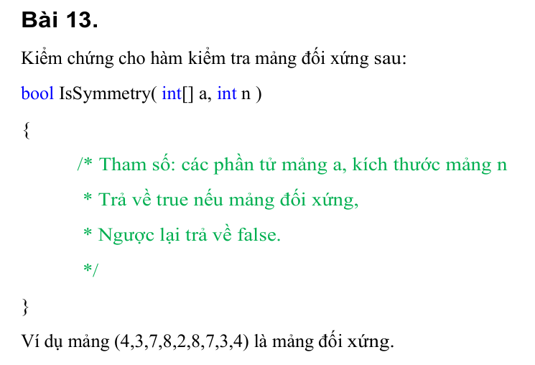
Conditions | Valid Partition | Invalid Partition | Valid Boundary | Invalid boundary
a[] | a[] đối xứng | a[] = null | a[] có 1 phần tử
 | a[] không đối xứng |  | a[] có 2 phần tử đối xứng
 |  |  | a[] có 2 phần tử không đối xứng
n | n = a.length | n khác với a.length
 |  | n<0 | 0 | -1

Test case type | Test case no | Input |  | Test case results
 |  | a[] | n
For Valid Partition | 1 | [4,3,7,8,2,8,7,3,4] | 9 | TRUE
 | 2 | [1,2,3,4,5] | 5 | FALSE
 | 3 | [1,2,3,4,5,6,7] | 7 | FALSE
For Invalid Partition | 1 | null | 2 | FALSE
 | 2 | [1,2,3,4,5] | 10 | FALSE
 | 3 | [1,2,3,4,5] | -5 | FALSE
For Valid Boundary | 1 | [5] | 1 | TRUE
 | 2 | [7,7] | 2 | TRUE
 | 3 | [7,8] | 2 | FALSE
 | 4 | [5] | 0 | FALSE
For Invalid Boundary | 1 | [1,2,3,4,5] | -1 | FALSE

Bai14
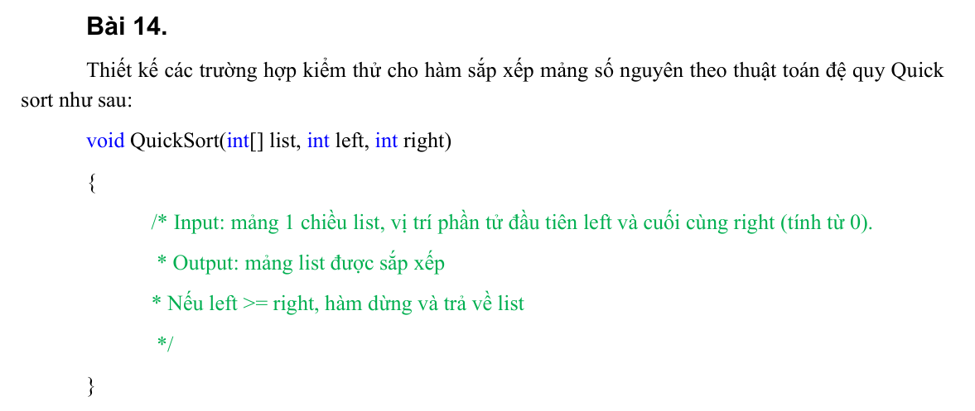
Conditions | Valid Partition | Invalid Partition | Valid Boundary | Invalid boundary
list [] | list [] số nguyên có ≥ 1 phần tử | list [] = null | Mảng 1 phần tử
 |  | list [] chứa phần tử không phải số nguyên
left | 0 ≤ left ≤ right | < 0 | 0 | -1
right | right ≤ list.length - 1 | right ≥ list.length

Test case type | Test case no | Input |  |  | Test case results
 |  | list[] | left | right
For Valid Partition | 1 | [5, 3, 8, 1, 2] | 0 | 4 | [1, 2, 3, 5, 8]
For Invalid Partition | 1 | null | 0 | 0 | Exception
 | 2 | [5, 2, a] | 0 | 2 | Exception
 | 3 | [4, 1, 3] | -1 | 2 | Exception
 | 4 | [4, 1, 3] | 0 | 3 | Exception
For Valid Boundary | 1 | [5] | 0 | 0 | [5]
 | 2 | [] | 0 | -1 | []
For Invalid Boundary | 1 | [] | -1 | -1 | Exception

Bai15
Conditions | Valid Partition | Invalid Partition | Valid Boundary | Invalid boundary
Chuỗi hexa | chuỗi chỉ gồm các ký tự hợp lệ [0-9A-Fa-f] | chuỗi chứa các ký tự khác [0-9A-Fa-f] | Chuỗi 1 ký tự | Chuỗi 0 ký tự
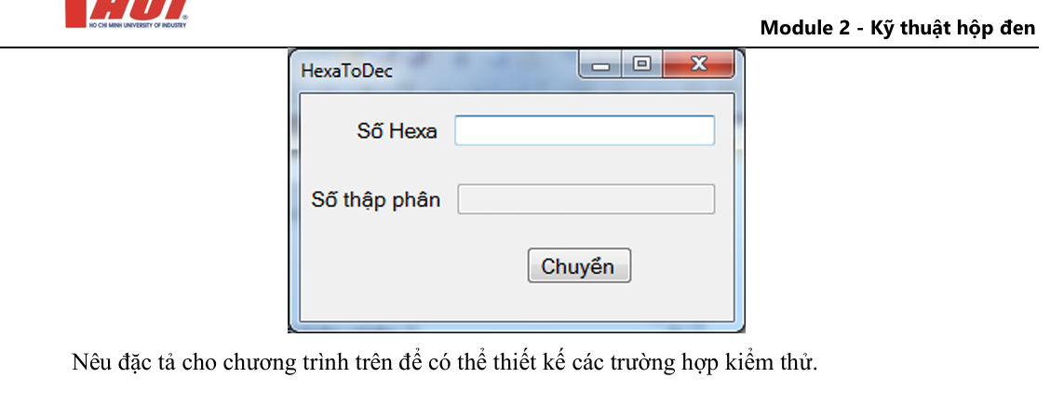

Test case type | Test case no | Input | Test case results

For Valid Partition | 1 | "1A" | 26
For Invalid Partition | 1 | "1@" | Exception
For Valid Boundary | 1 | "A" | 10
For Invalid Boundary | 1 | "" | Exception

